機能定義
機能設計書 機能定義

契約番号 |  |  | - |  |  |  | システム名 |  |  | StudentSystem |  |  |  |  | 承認者 | 作成者 | 朱
プロジェクト名 |  |  | StudentSystem |  |  |  | サブシステム名 |  |  | -
 |  |  |  |  |  |  | 作成日 | 2023-04-18 |  |  | 改定日 | 承認日 | 版数 | 1.0

 | 1. 基本情報
 | 機能ＩＤ |  |  | STU001
 | 機能名 |  |  | 検索
 | 機能説明 |  |  | StudentSystemの検索画面を提供する

 | システムユーザー |  |  | マスタに設定される権限を持つユーザー

 | 関連するシステム |  |  | -

 | 利用時期 |  |  | 随時

 | 利用頻度 |  |  | 随時

処理フロー
凡例：
データフロー
 | 処理方式 |  |  | 方式 |  | 検討内容
 |  |  |  | オンライン

StudentSystem
selectAllByPages()
検索画面
帳票1
ページのリフレッシュ、
[icon="el-icon-search"]ボタンを押下

帳票2
生徒表、成績表、科目表の関連検索

 | 2. 項目定義
 | 機能ＩＤ |  |  | STU001
 | 機能名 |  |  | 検索

 | ＮＯ | 項目名 |  |  | 関係する入出力・エンティティ
 |  |  |  |  | エンティティ名 |  |  |  | Ｉ／Ｏ | 処理手順 |  |  | エラー処理手順
 | 1 | - |  |  | 顧客情報ビュー バックエンドでStudentDaoにマッピングして、Studentのリストを返す |  |  |  | IN | 画面検索または帳票出力用 |  |  | -

画面仕様書(全体)
機能設計書 画面仕様書

契約番号 |  |  | - |  | システム名 |  | StudentSystem |  |  |  |  |  |  |  |  | 承認者 | 作成者 | 朱
プロジェクト名 |  |  |  |  | サブシステム名 |  | -
 |  |  |  |  | 作成日 | 2018-05-15 |  | 改定日 |  | 承認日 |  |  | 版数 |  | 1.0

XXXX
本書対象
 | 1. 画面遷移図
 | 機能ＩＤ |  |  | STU001
 | 機能名 |  |  | 検索画面
XXXX
関連対象

selectAllByPages

STU001
検索画面
帳票
 |  |  |  |  |  |  |  |  |  |  |  |  |  | 選択された学生成績情報.xlsx

ページのリフレッシュ、
[icon="el-icon-search"]ボタンを押下
帳票

 |  |  |  |  |  |  |  |  |  |  | 全体学生成績情報.xlsx

 | 2. 業務操作の基本的な流れ
 | 機能ＩＤ |  |  | STU001
 | 機能名 |  |  | 検索画面

 | ＮＯ | 業務操作の基本的な流れ |  |  |  |  |  |  |  |  |  | 画面ＩＤ |  |  |  | 画面名

 | 1 | 検索画面で検索条件を入力し、「検索」アイコンをクリックすると、検索結果が画面に表示されます。 |  |  |  |  |  |  |  |  |  | STU001 |  |  |  | 検索画面

 | 2 | 検索画面で「クリア」ボタンをクリックすると、検索条件が初期状態に戻ります。 |  |  |  |  |  |  |  |  |  | STU001 |  |  |  | 検索画面

 | 3 | 検索画面で「Excelにエクスポート（すべての学生データ）」ボタンをクリックすると、すべての検索結果をExcel表に出力します。 |  |  |  |  |  |  |  |  |  | STU001 |  |  |  | 検索画面

 | 4 | 検索画面で「Excelにエクスポート（選択した学生データ）」ボタンをクリックすると、選択した検索結果をExcel表に出力します。 |  |  |  |  |  |  |  |  |  | STU001 |  |  |  | 検索画面

 | 5 | 「追加」ボタンをクリックすると、学生情報の追加フォームに移動します。 |  |  |  |  |  |  |  |  |  | STU001 STU002 |  |  |  | 検索画面 追加画面

 | 6 | 「削除」ボタンをクリックすると、確認を促すメッセージが表示され、同意後に削除されます。 |  |  |  |  |  |  |  |  |  | STU001 |  |  |  | 検索画面

 | 7 | 「一括削除」ボタンをクリックすると、確認を促すメッセージが表示され、同意後に複数のデータが削除されます。 |  |  |  |  |  |  |  |  |  | STU001 |  |  |  | 検索画面

 |  |  |  |  |  |  |  |  | =AR86:AS87

画面仕様書(顧客検索)
機能設計書 画面仕様書

契約番号 |  |  |  | - |  |  |  |  | システム名 |  |  |  | StudenSystem |  |  |  |  |  |  |  |  |  |  |  |  |  |  |  | 承認者 |  | 作成者 | 朱
プロジェクト名 |  |  |  |  |  |  |  |  | サブシステム名
 |  |  |  |  |  |  |  |  | 作成日 |  | 2023-04-18 |  |  |  | 改定日 |  |  |  | 承認日 |  |  |  |  |  | 版数 |  | 1.0

 | 3. 画面イメージ
 | 機能ＩＤ |  |  |  | STU001
 | 機能名 |  |  |  | 検索
 | 画面ＩＤ |  |  |  | STU001
 | 画面名 |  |  |  | 検索画面
6
7
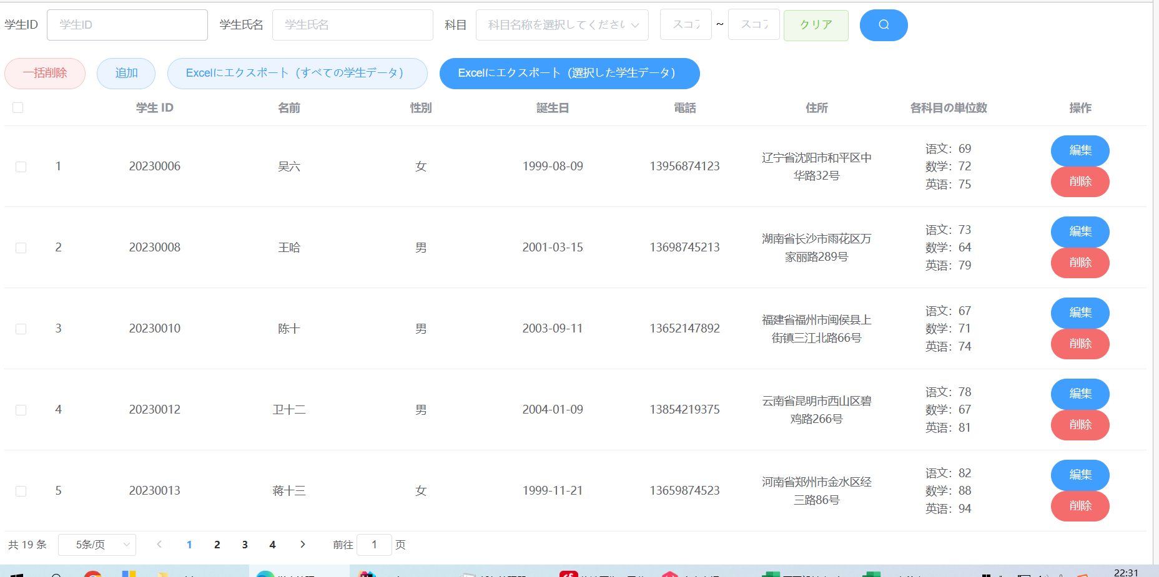
１
2
3-5
9
 |  |  |  |  |  |  |  |  |  |  |  |  |  |  |  |  |  |  |  | 機能概要 |  | 検索機能を提供する。検索結果により帳票出力機能も提供する。
8
13
11
12
10
19
 |  |  |  |  |  |  |  |  |  |  |  |  |  |  |  |  |  |  |  |  |  |  |  |  |  |  |  |  |  |  |  |  | 2022/01/26 田 更新
 |  |  |  |  |  |  |  |  |  |  |  |  |  |  |  |  |  |  |  | 画面処理 |  | 初期表示イベント |  |  |  |  |  |  |  |  |  |  | 2020/2/6 胡 PW体制対応 指摘対応
 |  |  |  |  |  |  |  |  |  |  |  |  |  |  |  |  |  |  |  |  |  | 画面上の各ボタンを権限により活性／非活性とする。

14
20
 |  |  |  |  |  |  |  |  |  |  |  |  |  |  |  |  |  |  |  |  |  | 画面クローズイベント
 |  |  |  |  |  |  |  |  |  |  |  |  |  |  |  |  |  |  |  |  |  | 画面上の「×」ボタンを閉じて、アプリを終了とする。

21

 |  |  |  |  |  |  |  |  |  |  |  |  |  |  |  |  |  |  |  |  |  | その他イベント
 |  |  |  |  |  |  |  |  |  |  |  |  |  |  |  |  |  |  |  |  |  | 「初期表示」イベント 画面項目の初期状態を設定する。 「検索」イベント 画面の検索条件により、学生情報を検索し、画面に表示する。 「条件クリア」イベント 画面の検索条件をクリアする。

15
17
16
18

 |  |  |  |  |  |  |  |  |  |  |  |  |  |  |  |  |  |  |  | 業務エラー処理 |  | －
 | 標準外 仕様 |  | － |  |  |  |  |  |  |  |  |  |  |  |  |  |  |  |  | 備考 |  | －

 |  |  |  |  |  |  |  |  |  |  |  |  |  |  |  |  |  |  |  | 機能概要 |  | -
 |  |  |  |  |  |  |  |  |  |  |  |  |  |  |  |  |  |  |  |  |  |  |  |  |  |  |  |  |  |  |  |  | 2022/01/26 田 更新
 |  |  |  |  |  |  |  |  |  |  |  |  |  |  |  |  |  |  |  |  |  |  |  |  |  |  |  |  |  |  |  |  | 2020/2/6 胡 PW体制対応 指摘対応

 |  |  |  |  |  |  |  |  |  |  |  |  |  |  |  |  |  |  |  | 画面処理 |  | その他イベント
 |  |  |  |  |  |  |  |  |  |  |  |  |  |  |  |  |  |  |  |  |  | 「検索結果EXCEL出力」イベント 検索した結果をEXCELで出力する。 「追加」ボタンをクリックすると、学生情報の追加フォームに移動します。 「削除」ボタンをクリックすると、確認を促すメッセージが表示され、同意後に削除されます。 「一括削除」ボタンをクリックすると、確認を促すメッセージが表示され、同意後に複数のデータが削除されます。

 | 標準外 仕様 |  | － |  |  |  |  |  |  |  |  |  |  |  |  |  |  |  |  | 備考 |  | －

 | 4. 画面項目定義
 | 4-1. 画面項目詳細
 | 機能ＩＤ |  |  |  | STU001
 | 機能名 |  |  |  | 検索
 | 画面ＩＤ |  |  |  | STU001
 | 画面名 |  |  |  | 検索画面

 | ＮＯ | 基本情報 |  |  |  |  |  | 表示仕様 |  |  |  |  |  |  |  |  |  |  |  |  | 入出力データ項目の属性 |  |  |  |  |  |  |  |  | ＤＢ仕様

 |  | 入出力データ項目名 |  |  | プログラム変数名 | フォーム名 | ＩＮ／ ＯＵＴ | コントロール |  | フォーマット |  | 初期 値 |  | 優先順位 |  | 昇順／降順 | 水平 | 垂直 |  |  | Ｔａｂ順 |  | 必須 | 文字種別 |  | 最小 |  | 最大 | ＩＭＥ | ＤＢ項目名 |  | ＤＢテーブル名

 | 顧客検索条件エリア
 | 1 | 学生ID |  |  | pojoByCondition.studentId | - | IN | el-input |  | - |  | - |  | - |  | - | 左 | 中央 |  |  | - |  | - | - |  | - |  | - | - | - |  | -

 | 2 | 学生氏名 |  |  | pojoByCondition.studentName | - | IN | el-input |  | - |  | - |  | - |  | - | 左 | 中央 |  |  | - |  | - | - |  | - |  | - | - | - |  | -

 | 3 | 科目 |  |  | pojoByCondition.subjectNam | - | IN | el-option |  | - |  | - |  | - |  | - | 左 | 中央 |  |  | - |  | - | - |  | - |  | - | - | - |  | -

 | 4 | 科目 |  |  | pojoByCondition.subjectNam | - | IN | el-option |  | - |  | - |  | - |  | - | 左 | 中央 |  |  | - |  | - | - |  | - |  | - | - | - |  | -

 | 5 | 科目 |  |  | pojoByCondition.subjectNam | - | IN | el-option |  | - |  | - |  | - |  | - | 左 | 中央 |  |  | - |  | - | - |  | - |  | - | - | - |  | -

 | 6 | スコア |  |  | pojoByCondition.minScore | - | IN | el-input |  | - |  | - |  | - |  | - | 左 | 中央 |  |  | - |  | - | - |  | - |  | - | - | - |  | - | 2022/01/26 田 PBCIS新規タブ追加

 | 7 | スコア |  |  | pojoByCondition.minScore | - | IN | el-input |  | - |  | - |  | - |  | - | 左 | 中央 |  |  | - |  | - | - |  | - |  | - | - | - |  | - | 2019/9/5 方 PW体制対応

 | 8 | クリア |  |  | clear | - | IN | el-button |  | - |  | - |  | - |  | - | 左 | 中央 |  |  | - |  | - | - |  | - |  | - | - | - |  | - | 2019/9/5 方 PW体制対応

 | 9 | el-icon-search |  |  | selectAllByPages | - | IN | el-button |  | - |  | - |  | - |  | - | 左 | 中央 |  |  | - |  | - | - |  | - |  | - | - | - |  | - | 2019/9/5 方 PW体制対応 | 2021/3/29 胡 AP中継
 |  |  |  |  |  |  |  |  |  |  |  |  |  |  |  |  |  |  |  |  |  |  |  |  |  |  |  |  |  |  |  |  | 2019/9/5 方 PW体制対応 | 2021/3/29 胡 AP中継
 | 10 | 一括削除 |  |  | deleteByIds | - | IN | el-button |  | - |  | - |  | - |  | - | 左 | 中央 |  |  | - |  | - | - |  | - |  | - | - | - |  | - | 2021/3/29 胡 AP中継
 |  |  |  |  |  |  |  |  |  |  |  |  |  |  |  |  |  |  |  |  |  |  |  |  |  |  |  |  |  |  |  |  | 2021/3/29 胡 AP中継
 | 11 | 追加 |  |  | addStudent | - | IN | el-button |  | - |  | - |  | - |  | - | 左 | 中央 |  |  | - |  | - | - |  | - |  | - | - | - |  | - | 2019/9/5 方 PW体制対応
...
備考：検索条件変更する場合、検索ボタンと検索結果EXCEL出力ボタンの監査ログの検索条件要修正、要注意！検索条件取得メソッドは１つで共用されている
...

